Chi tiết địa chất
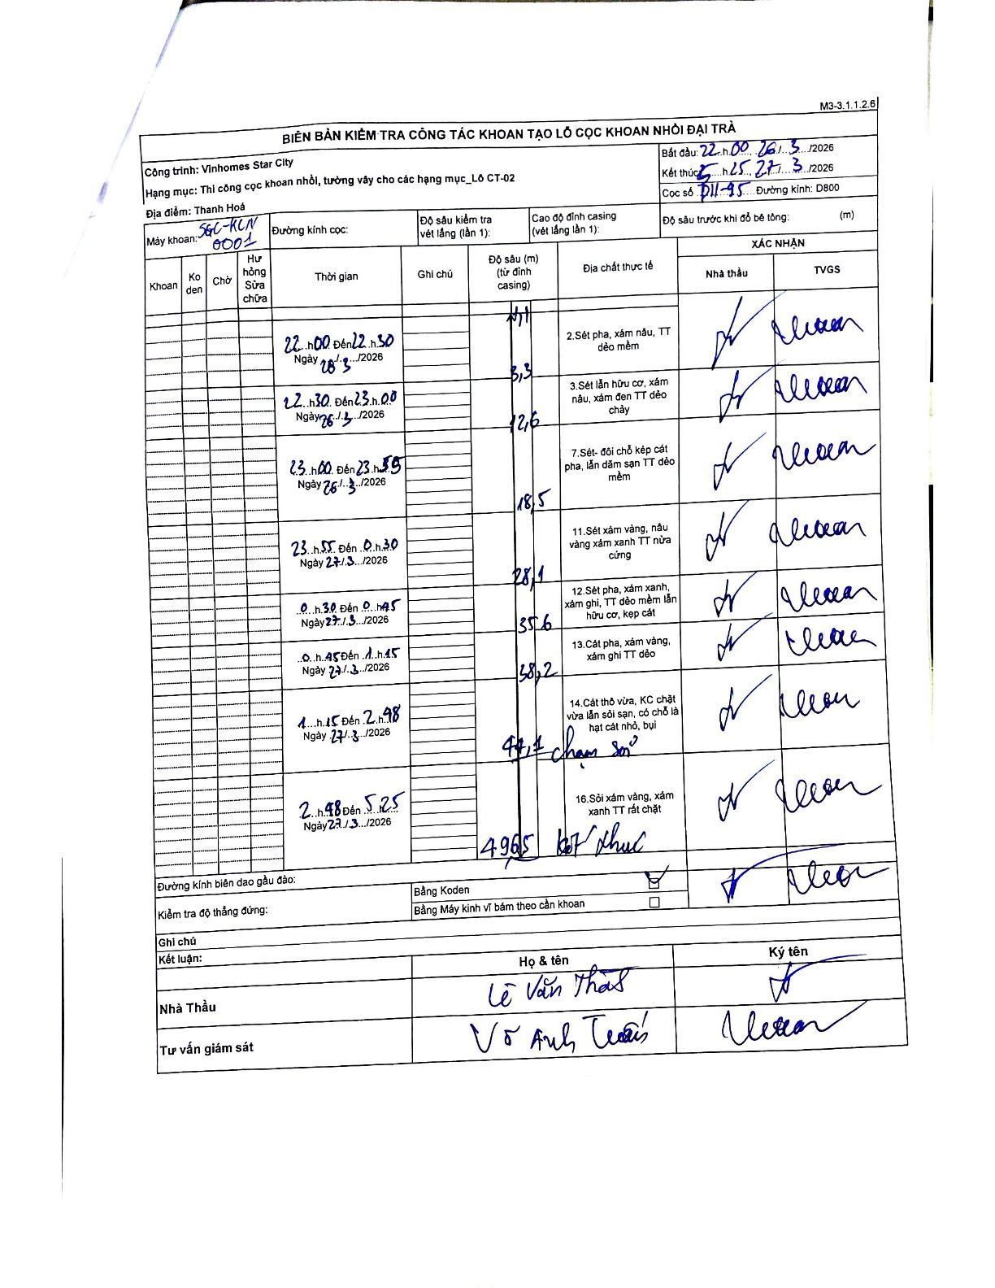
Dự án | Star City Thanh Hóa
Hạng mục | Thi công cọc khoan nhồi, tường vây cho các hạng mục_Lô CT-02
Tên bộ phận | Lô CT-02
Số hiệu cọc | P11-95
Tên Máy khoan | SGC-KCN0001
Đường kính | D800
Bắt đầu thi công | 22:00 26/03/2026
Kết thúc thi công | 05:25 27/03/2026

Địa chất TT | Đường kính | Mô tả lớp thiết kế | Từ (h) | Đến (h) | Cao độ từ | Cao độ đến | T.Gian (h) | Dài (m) | V (m/h) | Ghi chú
1 | D800 | Sét pha, xám nâu, TT dẻo mềm | 22:00 26/03/2026 | 22:30 26/03/2026 | -0.71 | -3.3 | 0.5 | 2.59 | 5.18
2 | D800 | Sét lẫn hữu cơ, xám nâu, xám đen TT dẻo chảy | 22:30 26/03/2026 | 23:00 26/03/2026 | -3.3 | -12.6 | 0.5 | 9.3 | 18.6
3 | D800 | Sét- đôi chỗ kẹp cát pha, lẫn dăm sạn TT dẻo mềm | 23:00 26/03/2026 | 23:55 26/03/2026 | -12.6 | -18.5 | 0.92 | 5.9 | 6.44
4 | D800 | Sét xám vàng, nâu vàng xám xanh TT nửa cứng | 23:55 26/03/2026 | 00:30 27/03/2026 | -18.5 | -28.1 | 0.58 | 9.6 | 16.46
5 | D800 | Sét pha, xám xanh, xám ghi, TT dẻo mềm lẫn hữu cơ, kẹp cát | 00:30 27/03/2026 | 00:45 27/03/2026 | -28.1 | -35.6 | 0.25 | 7.5 | 30
6 | D800 | Cát pha, xám vàng, xám ghi TT dẻo | 00:45 27/03/2026 | 01:15 27/03/2026 | -35.6 | -38.2 | 0.5 | 2.6 | 5.2
7 | D800 | Cát thô vừa, KC chặt vừa lẫn sỏi sạn, có chỗ là hạt cát nhỏ, bụi | 01:15 27/03/2026 | 02:48 27/03/2026 | -38.2 | -44.1 | 1.55 | 5.9 | 3.81 | chạm sỏi
8 | D800 | Sỏi xám vàng, xám xanh TT rất chặt | 02:48 27/03/2026 | 05:25 27/03/2026 | -44.1 | -49.65 | 2.62 | 5.55 | 2.12 | kết thúc

ẢNH BIÊN BẢN GỐC

